信用交易
融资融券市场交易数据统计(2024-10-28)

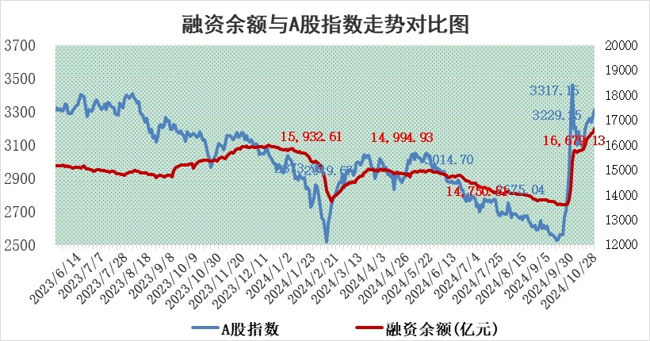
标的证券 | 融资融券余额（亿元） | 融资余额（亿元） | 融券余额（亿元） | 融资买入额（亿元） | 融资融券规模变化（亿元） | 融资余额增幅(‰) | 融券余额增幅(%)
统计数据 | 16,806.75 | 16,679.13 | 98.32 | 1,818.30 | 165.01 | 9.77 | 2.42

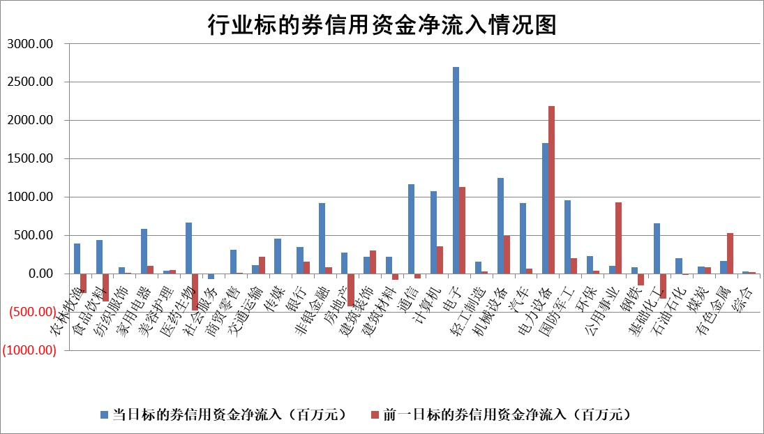

标的基金代码 | 标的基金简称 | 融资余额/市值(%) | 融资余额增幅(%) | 融资买入额/成交金额(%) | （融资余额净增额-融券余额净增额）/市值(‱) | 融券余额降幅(%) | ABS[（融资余额净增额-融券余额净增额）/市值净增额-1](%)
159902 | 华夏中小板ETF | 0.00 | 0.00 | 0.00 | 0.00 | 0.00 | 100.00
159915 | 易方达创业板ETF | 3.91 | -0.79 | 42001.18 | -3.09 | 0.97 | 78.53
159919 | 嘉实沪深300ETF | 0.67 | 0.27 | 6.76 | 0.17 | -1.56 | 100.57
159920 | 华夏恒生ETF | 30.74 | -0.09 | 17.96 | -2.65 | 0.00 | 106.66
159922 | 嘉实中证500ETF | 0.67 | -4.70 | 5.98 | -3.23 | 0.69 | 95.76
159925 | 南方沪深300ETF | 0.72 | 7.55 | 0.77 | 5.05 | 0.00 | 115.98
159928 | 消费ETF | 3.03 | 9.29 | 14.32 | 25.69 | -2.41 | 94.27
159934 | 易方达黄金ETF | 59.98 | 0.33 | 13.29 | 19.52 | 0.00 | 92.18
159939 | 全指信息技术ETF | 0.81 | -1.68 | 19.73 | -1.39 | 0.00 | 111.56
159940 | 全指金融地产ETF | 0.30 | 5.35 | 0.02 | 1.51 | 0.00 | 102.18
159995 | 半导体芯片ETF | 2.36 | 3.29 | 379.26 | 5.38 | -39.71 | 54.69
159997 | 天弘中证电子ETF | 1.94 | -5.00 | 3.06 | -10.20 | 0.00 | 148.99
159998 | 天弘中证计算机主题ETF | 0.80 | -17.80 | 0.04 | -17.23 | 0.00 | 120.94
510050 | 华夏上证50ETF | 2.70 | -0.14 | 143.67 | -0.73 | -20.26 | 105.39
510180 | 华安上证180ETF | 0.41 | 1.74 | 6.21 | 0.71 | 0.90 | 96.14
510880 | 华泰柏瑞红利ETF | 0.83 | 2.36 | 3.41 | 1.82 | -9.80 | 102.59
510900 | 易方达恒生H股ETF | 38.34 | -0.07 | 2.37 | -2.57 | 0.00 | 95.72
511010 | 5年期国债ETF | 2.24 | -2.73 | 0.00 | -6.29 | 0.00 | 422.16
511380 | 可转债及可交换债券ETF | 1.11 | -8.60 | 24.46 | -10.49 | 0.00 | 118.51
512000 | 全指证券ETF | 6.85 | 0.98 | 12.64 | 6.34 | -3.63 | 131.11
512010 | 沪深300医药卫生ETF | 7.47 | -3.84 | 173.76 | -30.84 | -66.39 | 125.92
512070 | 沪深300非银ETF | 2.36 | 2.83 | 176.00 | 6.50 | 0.12 | 22.58
512400 | 南方中证申万有色金属ETF | 3.30 | -0.61 | 1.33 | -2.16 | -0.94 | 103.63
512580 | 广发中证环保产业ETF | 0.73 | 7.52 | 0.16 | 5.08 | 0.00 | 107.68
512660 | 国泰中证军工ETF | 3.10 | -2.56 | 14.85 | -8.56 | -88.82 | 107.35
512800 | 华宝中证银行ETF | 8.81 | 0.78 | 2.07 | 7.13 | 1.54 | 106.06
512980 | 广发中证传媒ETF | 2.07 | -6.19 | 498.30 | -13.78 | -64.73 | 102.28
515030 | 华夏中证新能源汽车ETF | 2.20 | -3.96 | 10.69 | -9.53 | -6.41 | 117.48
515050 | 华夏中证5G通信主题ETF | 1.09 | -1.53 | 7.08 | -1.67 | 42.77 | 97.88
515070 | 华夏中证人工智能ETF | 3.12 | 6.07 | 20.62 | 17.84 | 0.00 | 9.32
标的股票比较指标 |  | 融资余额/流通A股市值(%) | 融资余额增幅(%) | 融资买入额/成交金额(%) | （融资余额净增额-融券余额净增额）/流通A股市值(‱) | 融券余额降幅(%) | ABS[（融资余额净增额-融券余额净增额）/流通A股市值净增额-1](%)
前十名标的个股 |  | 超华科技 | 科博达 | 中集环科 | 宇邦新材 | 龙腾光电 | 拓普集团
 |  | 联络互动 | 海科新源 | 科博达 | 金禄电子 | 富祥药业 | 协昌科技
 |  | 爱康科技 | 聚和材料 | 成都银行 | 亚通股份 | 湖北广电 | 兆威机电
 |  | 长江健康 | 荃银高科 | 天微电子 | 中环海陆 | 四方光电 | 泽宇智能
 |  | 富通信息 | 宇邦新材 | 联测科技 | 海科新源 | 南方传媒 | 永安行
 |  | 洪涛股份 | 金三江 | 城发环境 | 安培龙 | 利欧股份 | 天奇股份
 |  | 中银绒业 | 金禄电子 | 亚通股份 | 荃银高科 | 上海贝岭 | 经纬恒润
 |  | 迪马股份 | 深圳新星 | 奥浦迈 | 泰山石油 | 上实发展 | 深城交
 |  | 美吉姆 | 旗滨集团 | 合肥百货 | 深圳新星 | 辉隆股份 | 金钟股份
 |  | 保力新 | 晶品特装 | 中华企业 | 聚和材料 | 百川能源 | 昀冢科技
后十名标的个股 |  | 凯撒文化 | 霍普股份 | 电广传媒 | 霍普股份 | 科大智能 | 有研粉材
 |  | 惠程科技 | 安道麦A | 远达环保 | 深城交 | 振东制药 | 信达证券
 |  | 广汇汽车 | 韶能股份 | 大众公用 | 联域股份 | 光明地产 | 神州信息
 |  | 海印股份 | 渤海轮渡 | 皇庭国际 | 渤海轮渡 | 福达合金 | 扬电科技
 |  | 盛屯矿业 | 拓普集团 | 申华控股 | 鑫磊股份 | 宝丰能源 | 鸿日达
 |  | 江苏舜天 | 深城交 | 电投产融 | 晶华微 | 万达信息 | 锦龙股份
 |  | 威创股份 | 风光股份 | 中国动力 | 风光股份 | 爱施德 | 嘉必优
 |  | 广电网络 | 美邦服饰 | 盛达资源 | 宝莫股份 | 普源精电 | 上海艾录
 |  | 东旭光电 | 华统股份 | 晶丰明源 | 翰博高新 | 爱建集团 | 清越科技
 |  | 东旭蓝天 | 欧派家居 | 禾信仪器 | 海力风电 | 领益智造 | 昊帆生物
说明：1.以上普通交易数据和信用交易数据皆以交易日收盘后数据为基准；2.上述标的证券总数据只计算标的证券市场总数据，不包括从标的证券中调出去标的证券数据，所以与交易所公布的总值略有不同； 3.上述行业采用申万一级行业分类；4.以上标的基金和标的个股中比较的6个指标值中：前5个（从左至右）为正向指标，值越大排名越靠前；第6个为逆向指标，值越小，排名越靠前；5.第6个指标中ABS[]表示求绝对值，其主要用于考量信用资金相对净流入对股价相对净变化的贡献程度；6.数据来源：wind，交易所。

 |  |  |  | 证券代码 | 新增融资余额 | 融资买入额 | 融资买入增幅前10
 |  | 1 | 西部建设 | 002302 | 80643953 | 177472374 | 41%
 |  | 2 | 天键股份 | 301383 | 27855096 | 56831811 | 39%
 |  | 3 | 井松智能 | 688251 | 7040854 | 13763946 | 27%
 |  | 4 | 国电电力 | 600795 | 116116226 | 151740647 | 23%
 |  | 5 | 华立科技 | 301011 | 9342856 | 31199107 | 23%
 |  | 6 | 捷邦科技 | 301326 | 9066090 | 22350547 | 22%
 |  | 7 | 海利尔 | 603639 | 19864834 | 35520613 | 20%
 |  | 8 | 华研精机 | 301138 | 7597460 | 13339451 | 16%
 |  | 9 | 鹏辉能源 | 300438 | 83773067 | 304558811 | 16%
 |  | 10 | 建科股份 | 301115 | 7106455 | 29879412 | 15%

